Titulinis
KUPIŠKIO MIESTO 2024-2027 M. VIETOS PLĖTROS STRATEGIJA

 | 

2023, KUPIŠKIS

Teritorija ir gyventojai
VIETOS PLĖTROS STRATEGIJOS ĮGYVENDINIMO TERITORIJA IR GYVENTOJŲ, KURIEMS TAIKOMA VIETOS PLĖTROS STRATEGIJA, APIBRĖŽTIS

TERITORIJA
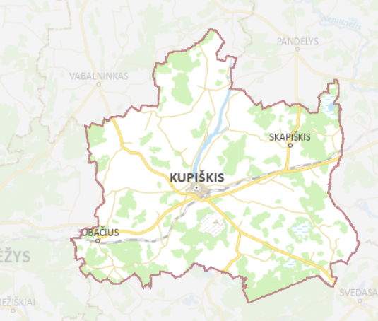 Kupiškio miestas yra įsikūręs šiaurės rytų Lietuvoje, Panevėžio apskrityje, netoli pasienio su Latvija. Kupiškio miestas yra Kupiškio rajono savivaldybės administracinis centras, jame yra įsikūrusi Kupiškio rajono savivaldybės administracija bei kiti savivaldybės valdymo organai. Kupiškio rajono savivaldybės plotas – 1 080,08 kv. km., miesto plotas – 6,42 kv. km (R1). 1. pav. Kupiškio rajono savivaldybės ir Kupiškio miesto VVG teritorija Šaltinis: https://www.geoportal.lt/savivaldybes/svencionys Pagal Ekonominio bendradarbiavimo ir plėtros organizacijos (EBPO) taikomas kiekybines ribas ir atsižvelgiant į tai, kad Kupiškio rajono savivaldybėje gyventojų skaičius miesteliuose ir kaimuose sudaro 55,9 proc., Kupiškio rajono savivaldybė priskiriama „pusiau kaimo“ savivaldybių kategorijai. Remiantis 2022 m. Lietuvos statistikos departamento duomenimis, Kupiškio mieste gyveno 6 119 gyventojų, tai sudarė 37,7 proc. visų Kupiškio rajono savivaldybės gyventojų (R2).

GYVENTOJAI
Kupiškyje 2022 m. gyveno 6 119 gyventojų, palyginimui 2018 m. gyveno 6 145 gyventojai (t. y . 0,4 proc. kritimas) (R3). Kupiškio rajono savivaldybėje gyventojų mažėjimas vyko sparčiau – 5,1 proc. (2018 m. – 17 097, o 2022 m. – 16 232). Panevėžio apskrityje 2018 m. gyveno 218 726 gyventojai, o 2022 m. – 212 714 gyventojai (t. y. 2,7 proc. mažėjimas). Tuo tarpu, bendrai šalyje, pastebimas lėtas gyventojų mažėjimas: 2018 m. – 2 808 901 gyventojai, 2022 m. – 2 805 998 gyventojai (t. y. 0,1 proc. kritimas). Verta atkreipti dėmesį, jog viena iš priežasčių, daranti įtaką neigiamiems demografiniams rodikliams yra augantis mirtingumas, emigracija bei sumažėjęs gimstamumas (R4). 1 lentelė. Gyventojų skaičius 2018–2022 m. pradžioje Šaltinis: Lietuvos statistikos departamento duomenys, 2023 Kupiškio miesto VVG vietos plėtros strategija orientuota į šias tikslines grupes: 4.9. konkretaus uždavinio „Didinant socialinę ir ekonominę marginalizuotų bendruomenių, migrantų ir nepalankias sąlygas turinčių grupių integraciją įgyvendinant integruotas priemones, įskaitant aprūpinimą būstu ir socialinių paslaugų teikimą“ tikslinė grupė: 1) gausios šeimos; 2) neįgalūs asmenys; asmenys, turintys intelekto ir (ar) psichikos negalią, jų šeimos (globėjai, rūpintojai); 3) socialiai pažeidžiami, socialinę riziką (atskirtį

1 Priedas. Lentės ir pav.
1 Priedas. Lentelės ir paveikslai

1 lentelė. Gyventojų skaičius 2018–2022 m. pradžioje

 |  | 2018 | 2019 | 2020 | 2021 | 2022
 | Lietuvos Respublika | 2,808,901 | 2,794,184 | 2,794,090 | 2,810,761 | 2,805,998
 | Panevėžio apskritis | 218,726 | 214,617 | 211,189 | 216,233 | 212,714
 | Kupiškio r. sav. | 17097 | 16756 | 16356 | 16530 | 16232
 | Kupiškis | 6145 | 6061 | 5906 | 6218 | 6119
 | Pasvalys | 6,533 | 6,442 | 6,372 | 6,451 | 6,397

Šaltinis: Lietuvos statistikos departamento duomenys, 2023

1 pav. Gyventojai pagal amžiaus grupes (proc.)

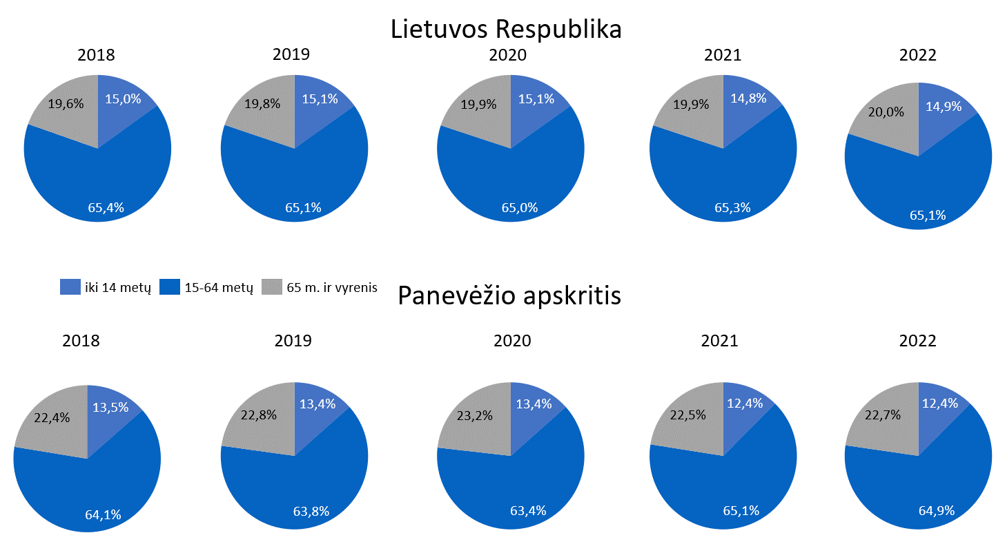

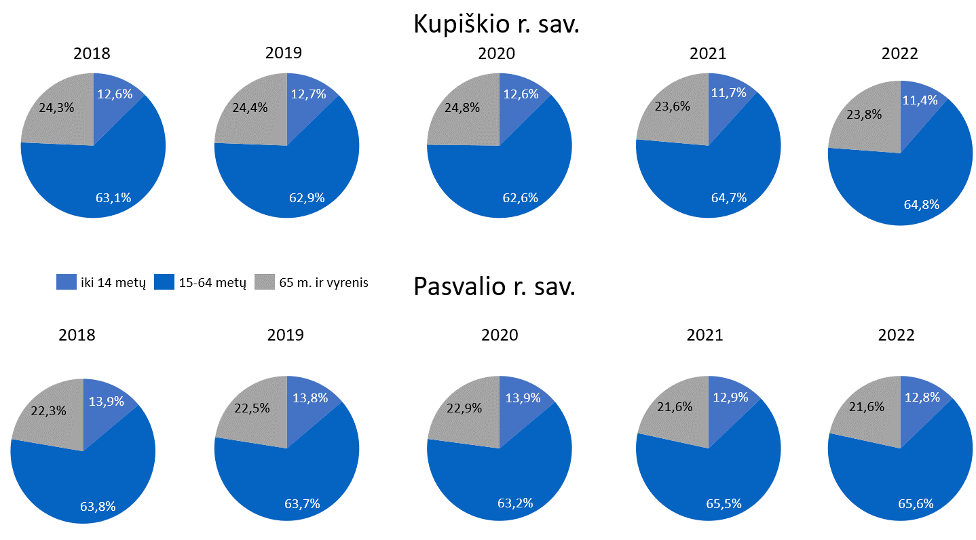

Šaltinis: Lietuvos statistikos departamento duomenys, 2023

2 lentelė. Natūrali gyventojų kaita (gimusiųjų ir mirusiųjų gyventojų skirtumas)

 |  | 2018 | 2019 | 2020 | 2021 | 2022
 | Lietuvos Respublika | -11425 | -10,888 | -18,403 | -24,416 | -18,368
 | Panevėžio apskritis | -1672 | -1,620 | -2,275 | -2,775 | -2,207
 | Kupiškio r. sav. | -179 | -197 | -235 | -234 | -202
 | Pasvalio r. sav. | -216 | -209 | -290 | -335 | -327

Šaltinis: Lietuvos statistikos departamentas, 2023

3 lentelė. Neto migracija

 |  | 2018 | 2019 | 2020 | 2021 | 2022
 | Lietuvos Respublika
 | Atvykusieji ir imigrantai | 105090 | 113232 | 113,691 | 109,601 | 191,720
 | Išvykusieji ir emigrantai | 108382 | 102438 | 93,698 | 89,948 | 119,348
 | Neto migracija | -3292 | 10794 | 19,993 | 19,653 | 72,372
 | Panevėžio apskritis
 | Atvykusieji ir imigrantai | 6343 | 6090 | 5,557 | 5,937 | 9,645
 | Išvykusieji ir emigrantai | 8780 | 7898 | 6,455 | 6,681 | 8,500
 | Neto migracija | -2437 | -1808 | -898 | -744 | 1145
 | Kupiškio r. sav.
 | Atvykusieji ir imigrantai | 565 | 551 | 548 | 545 | 799
 | Išvykusieji ir emigrantai | 727 | 754 | 607 | 609 | 843
 | Neto migracija | -162 | -203 | -59 | -64 | -44
 | Pasvalio r. sav.
 | Atvykusieji ir imigrantai | 730 | 593 | 533 | 600 | 808
 | Išvykusieji ir emigrantai | 1104 | 932 | 733 | 745 | 880
 | Neto migracija | -374 | -339 | -200 | -145 | -72

Šaltinis: Lietuvos statistikos departamentas, 2022

2 pav. Nedarbo lygis (proc.)

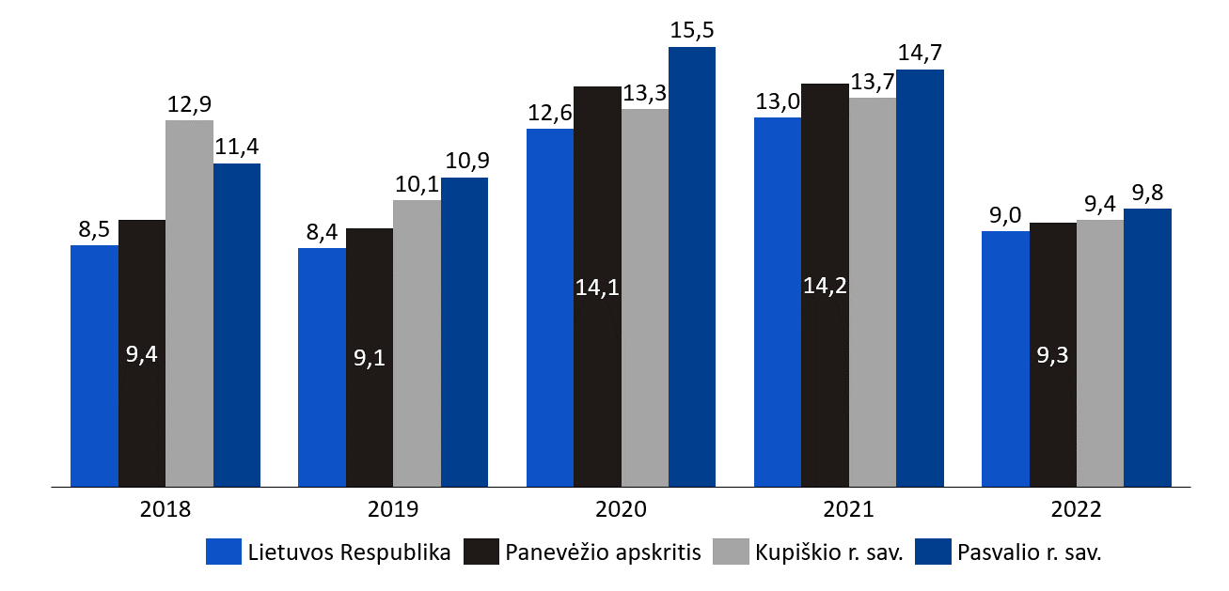

Šaltinis: Lietuvos statistikos departamentas, 2022

